Modelo estrella
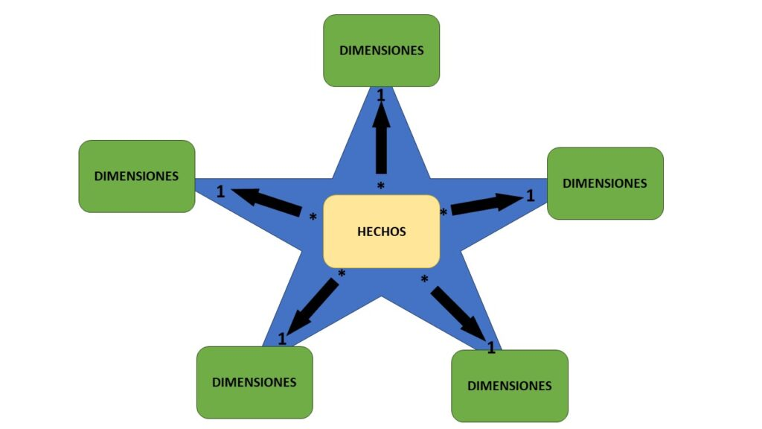
 | Modelo Estrella | Conceptos esenciales:
 |  | • Fact table (Hechos): evento transaccional cuantificable (ventas, pagos, inventarios)
 |  | • Dimensiones: describen el contexto del hecho (producto, tienda, cliente, fecha, medio de pago)
 |  | • Primary Key (Llave primaria): identifica una fila en una dimensión
 |  | • Foreign Key (Llave foránea): referencia entre fact table y dimensiones
 |  | • Granularidad: nivel más detallado al que se registra la transacción

 |  | Beneficios prácticos del modelo estrella
 |  | Consistencia total: una sola “DimCliente” sirve para Ventas y Cartera. El mismo cliente significa lo mismo en todo el modelo.
 |  | Escalabilidad: puedes sumar nuevas facts (Pagos, Devoluciones, Costos logísticos) sin reconstruir todo. Solo conectas por llaves.
 |  | Velocidad de análisis: Tablas dinámicas y medidas simples funcionan al instante. No necesitas rehacer BuscarV para cada pregunta.
 |  | Menos errores: no replicas atributos ni fórmulas. Menos riesgo de columnas desalineadas o claves mal pegadas.
 |  | Rendimiento: el motor de datos (Power Pivot) comprime dimensiones y calcula agregados sobre facts de forma eficiente.
 |  | Gobernanza: un único lugar para reglas de negocio. Por ejemplo, segmentación de clientes y jerarquías de productos viven en las dimensiones.
 |  | Reutilización: el mismo modelo alimenta varios dashboards, sin copias de Excel por cada área.

Qué pasa cuando se hace “lo de siempre” con BuscarV o merges manuales

Hojas maestras enormes: cada reporte “cocina” su propia mezcla. Terminas con 10 versiones del mismo cliente y producto.
Errores silenciosos: BuscarV que no encuentra coincidencia, pérdida de filas al unir, claves con espacios o mayúsculas distintas.
Doble conteo: agrupaciones sobre tablas ya agregadas, joins erróneos uno-a-muchos que multiplican cifras.
Tiempo perdido: cada pregunta nueva implica rehacer combinaciones, copiar-pegar y depurar fórmulas.
Inconsistencia: Ventas por cliente en un archivo no coincide con Cartera por cliente en otro porque se mezcló con reglas distintas.
Dificultad para auditar: no sabes cuál fórmula o pestaña cambió un número. El linaje del dato se vuelve opaco.

Preguntas que querríamos resolver (algunos ejemplos)

Ventas y rentabilidad
• Cuál es la tienda con mayor margen bruto
• Qué productos se venden más (volumen vs valor)
• Estacionalidad de ventas por mes
• Ventas por medio de pago y si hay riesgo asociado (ej. mayor devolución)
• Top 20% clientes generan qué % del ingreso (pareto)

Inventarios
• Rotación de inventario por categoría
• Productos con inventario alto y baja salida
• Días de inventario por tienda

Clientes y riesgo
• Clientes con compras altas pero pagos atrasados
• Provisión por deterioro de cartera: a quién se le asigna
• Ciclo promedio de cobro por perfil de cliente (empresa vs persona)

Productividad de tiendas
• Ingresos por m² o por colaborador
• Distancia a centros de distribución y costos logísticos

Ventas
Tablero ejecutivo de Ventas y Rentabilidad
Ventas
Clientes y producto

Ventas mensuales (MM), Variación Absoluta (MM) y % vs. Año Pasado
Contribución por ciudad YTD
 | Var.Ventas LY | Puntos
enero | 6.0 % | 6.0 %
febrero | 0.8 % | 0.8 %
marzo | 4.8 % | 4.8 %
abril | 6.3 % | 6.3 %
mayo | 8.6 % | 8.6 %
junio | -10.9 % | -10.9 %
julio | 0.8 % | 0.8 %
agosto | -8.5 % | -8.5 %
septiembre | -16.2 % | -16.2 %
octubre | 0.0 % | 0.0 %
noviembre | 0.0 % | 0.0 %
diciembre | 0.0 % | 0.0 %
Ventas YTD
-1,11 %
Δ LY
32,45 %
Margen YTD
$ 496.826
Ticket prom. YTD
Ticket promedio
$ 5.517.747.800
Bogotá | $ 515,951
Barranquilla | $ 515,061
Santa Marta | $ 505,770
Cartagena | $ 499,482
Medellín | $ 497,929
Cali | $ 495,100
Manizales | $ 487,721
Pereira | $ 486,927
Bucaramanga | $ 468,272
 |  |  |  | % Ventas | Delta vs LY
 |  |  |  | 11.12 % | -1.20 %
 |  |  |  | 11.10 % | 3.38 %
 |  |  |  | 11.57 % | -3.76 %
 | Ventas
Sony | $ 516,749,200
Samsung | $ 513,385,700
Logitech | $ 502,722,700
GoPro | $ 390,048,800
Bose | $ 321,810,800
LG | $ 319,575,600
Sandisk | $ 299,162,900
Dell | $ 286,583,000
AOC | $ 284,852,600
Nintendo | $ 283,621,000
JBL | $ 276,885,100
Belkin | $ 270,343,500
Motorola | $ 269,368,200
Kingston | $ 263,387,300
Xiaomi | $ 242,830,100
Lenovo | $ 241,589,900
HP | $ 234,831,400
Ventas (Millones) | Tendencia | Margen | Delta vs LY | 10.36 % | -1.40 %
 |  | 32.49 % | -0.28 % | 11.73 % | 1.00 %
 |  | 33.05 % | -0.15 % | 11.49 % | -2.17 %
 |  | 33.39 % | 0.37 % | 11.11 % | 7.87 %
 |  | 32.47 % | -0.31 % | 11.54 % | 1.50 %
 |  | 37.03 % | 0.43 % | 9.98 % | -13.78 %
 |  | 30.87 % | -0.51 %
 | Ventas LY | Ventas
enero | $ 622,691,900 | $ 659,848,700
febrero | $ 561,848,300 | $ 566,317,500
marzo | $ 611,512,900 | $ 641,047,800
abril | $ 593,415,900 | $ 630,536,700
mayo | $ 609,825,900 | $ 662,385,300
junio | $ 677,498,000 | $ 603,806,200
julio | $ 629,722,600 | $ 634,572,900
agosto | $ 674,140,600 | $ 616,969,500
septiembre | $ 599,029,800 | $ 502,263,200
octubre | $ 629,211,500 | $ 0
noviembre | $ 590,362,800 | $ 0
diciembre | $ 623,584,900 | $ 0
 |  | 30.64 % | -0.19 %
Ventas trimestrales y Δ YoY (MM)
Ventas trimestrales por segmento
 |  | 30.00 % | -0.24 %
 |  | 32.10 % | 0.73 %
 | Frecuente | Mayorista | Ocasional
Q1 | $ 620,621,700 | $ 604,060,100 | $ 642,532,200
Q2 | $ 611,331,100 | $ 621,480,500 | $ 663,916,600
Q3 | $ 602,520,700 | $ 571,384,000 | $ 579,900,900
 |  | 29.83 % | 0.24 %
 |  | 33.05 % | -0.18 %
 | Ventas LY | Ventas
Q1 | 1796053100 | $ 1,867,214,000
Q2 | 1880739800 | $ 1,896,728,200
Q3 | 1902893000 | $ 1,753,805,600
 |  | 31.60 % | 0.16 %
 |  | 31.44 % | -0.42 %
 |  | 36.08 % | 0.28 %
 |  | 30.50 % | -0.03 %
 |  | 33.77 % | 0.27 %
 |  | 31.84 % | 0.38 %

Clientes y producto
Tablero ejecutivo de Ventas y Rentabilidad
Ventas
Clientes y producto

#SKUs
300
Precio prom.
Product Mix
# Unidades
33.345
 | Audífonos Bluetooth |  | Audífonos In-Ear |  | Cámara Deportiva |  | Cargador USB-C |  | Celular Smartphone |  | Consola de Videojuegos |  | Disco SSD 500GB |  | Laptop |  | Memoria USB 64GB |  | Monitor 24" |  | Mouse Inalámbrico |  | Parlante Bluetooth
276885100 | 0.3304616247 | 255869000 | 0.32808351148 | 390048800 | 0.32470398576 | 270343500 | 0.31596912816 | 804605000 | 0.32680855824 | 283621000 | 0.2982600019 | 263387300 | 0.36083554522 | 763004300 | 0.31761708289 | 299162900 | 0.30643037623 | 284852600 | 0.32104183006 | 266781700 | 0.35603753931 | 321810800 | 0.37025637424
$ 165.475
Segmento Pareto | % Ventas | Crecimiento | Decisión de negocio
Primer 20% | 48.09% | 0.50% | Riesgo de dependencia
Siguiente 30% | 34.98% | 10% | Potencial de desarrollo
Siguiente 50% | 16.93% | 15% | Potencial de desarrollo
Curva de Pareto
 | $ 1,208,028,800 | 28.67%
 | $ 818,008,600 | 48.09%
 | $ 619,547,600 | 62.79%
 | $ 485,468,600 | 74.32%
 | $ 368,665,800 | 83.07%
 | $ 266,027,700 | 89.38%
 | $ 199,200,200 | 94.11%
 | $ 135,349,000 | 97.32%
 | $ 80,983,200 | 99.24%
 | $ 31,916,000 | 100.00%
Contribución a las ventas por producto YTD

